暖风机
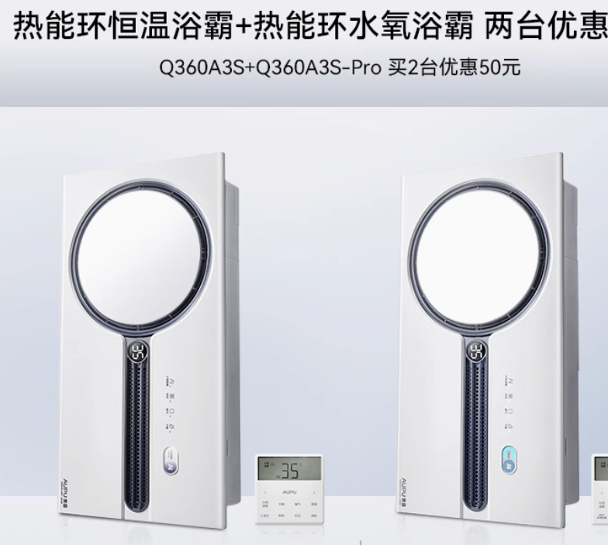

Q360A3S*2 | 3148

